Sheet2
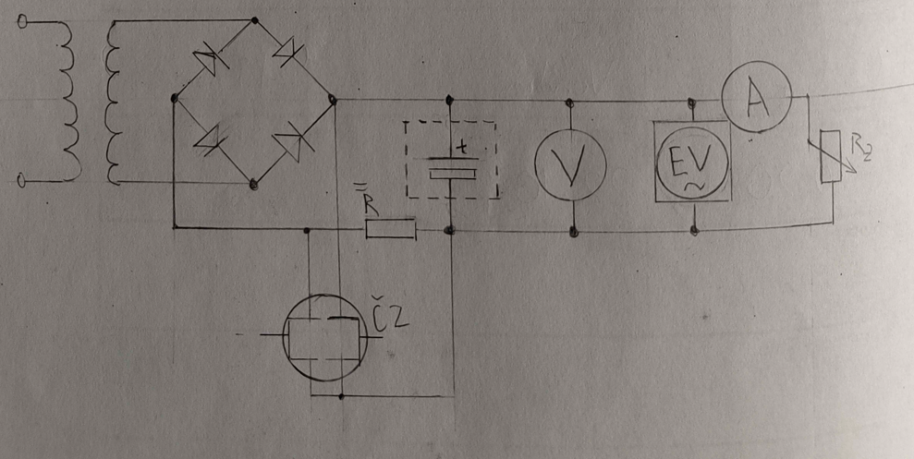
1. Teoretický rozbor

Měření charakteristiky zdroje s usměrňovačem zahrnuje slodeování napětí a proudu při různých zátěžích, což umožňuje stanovit jejich vzájemnou závislost. Dále se hodnotí vliv zvlnění napětí a účinnost usměrňovače, přičemž se používá můstkový usměrňovač s diodami a transformátorem

2. Použité přístroje a pomůcky

Přístroj | Inv číslo | Systém | Rozsah | Ostatní údaje
Voltmetr |  | Digitální | 1000V
Ampérmetr |  | Digitální | 20A

3. Schéma zapojení

